상품제안서
[제브라]사라사3색펜 | 상품코드: S03608

 |  |  |  |  |  |  | 02-713-8555 | www.synergygift.co.kr
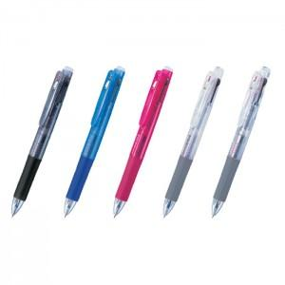

【상세/제작정보】 | ※ 기본수량미만시 인쇄비 15,000원 별도

【인쇄/포장옵션】 | 실크 / OPP(비닐)

【공급단가】 | 수량 | 200~ | 500~ | 1,000~ | 3,000~ | 5,000~
*VAT별도 | 단가 | 4,380원 | 4,220원 | 4,060원 | 3,900원 | 3,800원

【상품 URL】 | https://www.synergygift.co.kr:443/src/goods_detail.php?gdno=12205

